Worksheet
Изображение* | ID | Код | Артикул* | Название товара* | Цена, руб.* | Наличие | Единица измерения | Ваш заказ | 0
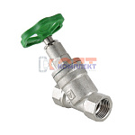 | 811100 | VLC-451001 | VT.052.N.04 | Вентиль прямоточный запорно-регулировочный 1/2" (7 /84шт) | 869.00 руб. | Много | шт |  | 0
 | 811101 | VLC-451002 | VT.052.N.05 | Вентиль прямоточный запорно-регулировочный 3/4" (4 /48шт) | 1 512.00 руб. | Много | шт |  | 0
 | 811102 | VLC-451003 | VT.052.N.06 | Вентиль прямоточный запорно-регулировочный 1" (4 /32шт) | 2 563.00 руб. | Много | шт |  | 0
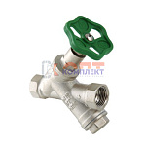 | 811103 | VLC-451004 | VT.053.N.04 | Вентиль прямоточный с косым фильтром 1/2" (6 /60шт) | 1 087.00 руб. | Достаточно | шт |  | 0
 | 811104 | VLC-451005 | VT.053.N.05 | Вентиль прямоточный с косым фильтромй 3/4" (4 /32шт) | 2 007.00 руб. | Мало | шт |  | 0
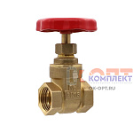 | 826549 | ZAP-410021 | GL179 | Клиновая задвижка 1/2" VIEIR (10/90шт) | 370.18 руб. | Уточняйте | шт |  | 0
 | 826550 | ZAP-410022 | GL180 | Клиновая задвижка 3/4" VIEIR (10/90шт) | 468.65 руб. | Уточняйте | шт |  | 0
 | 826551 | ZAP-410023 | GL181 | Клиновая задвижка 1" VIEIR (8/72шт) | 685.65 руб. | Уточняйте | шт |  | 0
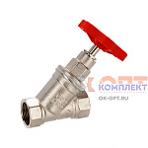 | 826552 | ZAP-410024 | GL183 | Вентиль прямоточный запорно- регулировочный 1/2" VIEIR (10/100шт) | 809.65 руб. | Мало | шт |  | 0
 | 826553 | ZAP-410025 | GL184 | Вентиль прямоточный запорно- регулировочный 3/4" VIEIR (10/50шт) | 1 281.95 руб. | Уточняйте | шт |  | 0
 | 826554 | ZAP-410026 | GL185 | Вентиль прямоточный запорно- регулировочный 1" VIEIR (5/50шт) | 2 075.19 руб. | Уточняйте | шт |  | 0
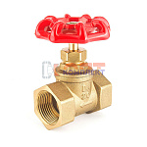 | 824508 | ZAP-410015 | GL195 | Вентиль запорно- регулировочный 1/2" VR красный (90/10шт) | 466.83 руб. | Уточняйте | шт |  | 0
 | 824509 | ZAP-410016 | GL196 | Вентиль запорно- регулировочный 3/4" VR красный (90/10шт) | 589.00 руб. | Уточняйте | шт |  | 0
 | 824510 | ZAP-410017 | GL197 | Вентиль запорно- регулировочный 1" VR красный (72/8шт) | 955.54 руб. | Уточняйте | шт |  | 0
 | 824511 | ZAP-410018 | GL198 | Вентиль запорно- регулировочный 11/4" VR красный (50/5шт) | 1 387.72 руб. | Мало | шт |  | 0
 | 824512 | ZAP-410019 | GL199 | Вентиль запорно- регулировочный 11/2" VR красный (40/4шт) | 2 042.37 руб. | Мало | шт |  | 0
 | 824513 | ZAP-410020 | GL200 | Вентиль запорно- регулировочный 2" VR красный (30/2шт) | 3 087.26 руб. | Уточняйте | шт |  | 0
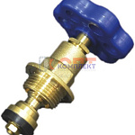 | 823132 | ZAP-410013 | VRKP-16 | Букса вентильная с накидной гайкой 1/2" VR (10/100шт) | 248.00 руб. | Достаточно | шт |  | 0
 | 823133 | ZAP-410014 | VRKP-17 | Букса вентильная с накидной гайкой 3/4" VR (10/100шт) | 286.30 руб. | Достаточно | шт |  | 0
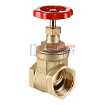 | 836170 | VLC-900079 | VT.012.RG.07 | Задвижка клиновая PN 16, 1 1/4" | 2 584.00 руб. | Достаточно | шт |  | 0
 | 836171 | VLC-900080 | VT.012.RG.08 | Задвижка клиновая PN 16, 1 1/2" | 3 123.00 руб. | Достаточно | шт |  | 0
 | 836172 | VLC-900081 | VT.012.RG.09 | Задвижка клиновая PN 16, 2" | 5 223.00 руб. | Достаточно | шт |  | 0
 | 811110 | VLC-452001 | VT.012.G.04 | Задвижка PN 16 1/2" (12 /144шт) | 684.00 руб. | Много | шт |  | 0
 | 811111 | VLC-452002 | VT.012.G.05 | Задвижка PN 16 3/4" (6 /96шт) | 946.00 руб. | Много | шт |  | 0
 | 811112 | VLC-452003 | VT.012.G.06 | Задвижка PN 16 1" (6 /72шт) | 1 311.00 руб. | Много | шт |  | 0

